Porezni DD
Osnovne informacije
Naziv procesa obrade | Evidencija obrade podataka za porezni due diligence
U kojoj organizacijskoj jedinici (sektoru/odjelu) se obavlja navedeni proces? | Financijski odjel / Odjel za porezno savjetovanje
Ime, prezime i kontakt detalji osobe koja je nadležna za navedenu obradu | Danijela Dobrić Stanović, +385 (0)1 6468 453, danijela.dobricstanovic@tpa-group.hr
Ime, prezime i kontakt detalji IT osobe koja je zadužena za podršku navedenoj obradi | Igor Dolovčak, BUBIT TECH d.o.o., +385 (0)91 252 5584, igor@bubit.hr / EXCEL COMPUTERS d.o.o., +385 (0)95 605 555, excel@excel.hr
Informacije iz poslovnog i IT odjela

Koja je pozadina i kontekst obrade? Koja je osnova za obradu osobnih podataka? Navesti poslovne razloge zašto se ova obrada provodi. Opće specifikacije nisu dovoljne (npr. izvođenje ugovora itd.). | Porezni due diligence se provodi u sklopu procjene poreznih rizika pri transakcijama (npr. akvizicijama), temeljem ugovornih obveza i zakonskih zahtjeva. Obrada osobnih podataka uključuje zakonske obveze poslodavca i poreznog obveznika prema poreznim tijelima, mirovinskim i zdravstvenim fondovima te drugim nadležnim institucijama. Obrada obuhvaća prikupljanje, pohranu i procjenu točnih iznosa doprinosa, poreza, olakšica, naknada i drugih povezanih stavki. Poslovni razlozi za obradu su: ispunjenje ugovornih obveza prema klijentu, garancija točnosti i pravilnog obračuna poreza i ispravnosti prijava, evidencija troškova kako bi klijent mogao donijeti odluku o kupnji i ulaganju u kontroliranog subjekta. Pravna osnova: ispunjavanje ugovornih obveza (čl. 6(1)(b) GDPR-a) i ispunjavanje zakonskih obveza (čl. 6(1)(c) GDPR-a).
Koji podaci se obrađuju/će biti obrađeni? Unesite pojedinačne podatke i dodajte te podatke u kategoriju. Također uključite tehnički neophodne podatke (npr. ID baze podataka). | Individualni tip podataka |  |  | Dodjela u kategoriju |  |  |  | Kategorija utječe na ispitanike
 | Ime i prezime |  |  | IDENTIFIKACIJA |  |  |  | Klijent
 | OIB |  |  | IDENTIFIKACIJA |  |  |  | Klijent
 | Adresa prebivališta/boravišta |  |  | IDENTIFIKACIJA |  |  |  | Klijent
 | Kontakt podaci (telefon, e-mail) |  |  | KONTAKTNI PODACI |  |  |  | Klijent
 | Bankovni podaci (IBAN) |  |  | FINANCIJSKI PODACI |  |  |  | Klijent
 | Porezni identifikacijski broj |  |  | IDENTIFIKACIJA |  |  |  | Klijent
 | Financijski podaci (prihodi, rashodi, bilance) |  |  | FINANCIJSKI PODACI |  |  |  | Klijent
 | Porezne prijave i potvrde |  |  | FINANCIJSKI PODACI |  |  |  | Klijent
 | Financijska izvješća |  |  | FINANCIJSKI PODACI |  |  |  | Klijent
 | ID baze podataka |  |  | IDENTIFIKACIJA |  |  |  | Klijent
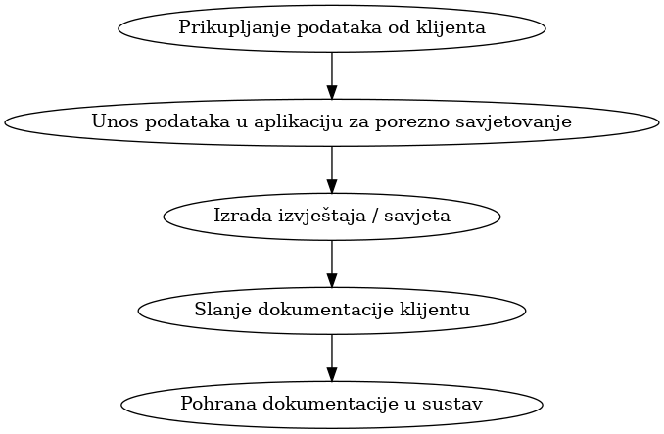
Kako se podaci obrađuju ili kako će se podaci obrađivati? Navedite grubu sliku koraka u procesu obrade podataka. Navedite koji su sustavi uključeni u proces. Ako je moguće navesti dijagram tijeka podataka | 1. Prikupljanje podataka od klijenta 2. Unos podataka u aplikaciju za porezno savjetovanje 3. Izrada izvještaja / savjeta 4. Slanje dokumentacije klijentu 5. Pohrana dokumentacije u sustav
Može li ta obrada također biti odrađena pseudonimiziranim podacima? Ako ne, navedite razlog. | Ne, jer su potrebni stvarni osobni i financijski podaci klijenata za točnost savjetovanja
Odakle podaci dolaze? Odakle su podaci došli prije obrade? Npr. podaci dolaze iz poslovne aplikacije. S obzirom na izravni prethodni izvor podataka, ovdje se ne bi trebalo navoditi izvor podataka za cijelu tvrtku (npr. klijent) | Ne, jer su potrebni stvarni osobni i financijski podaci klijenata za točnost savjetovanja
Gdje će se podaci proslijediti? Tko je primatelj podataka u ovoj obradi? Molimo uključite interne primatelje podataka kao i vanjske. | Interni primatelji: Odjel za porezno savjetovanje, Financijski odjel. Vanjski primatelji: Naručitelj usluge
U kojem trenutku podaci više nisu potrebni? Iz perspektive poslovanja odredite kada se podaci više ne zahtijevaju u ovoj obradi. | Podaci više nisu potrebni nakon isteka zakonskog roka za čuvanje poslovne dokumentacije (10 godina), odnosno u slučaju da nas klijent oslobodi obveze čuvanja navedenih podataka i prije tog razdoblja.
Hoće li podaci biti izbrisani ili anonimizirani? Kako će to biti učinjeno? | Podaci koji više nisu potrebni za poslovne svrhe, ali koji su bili pohranjeni u sustavima, bit će izbrisani ovisno o njihovoj svrsi i zakonskim obvezama pohrane. Sve ove aktivnosti bit će provedene u skladu s važećim zakonodavstvom i praksama zaštite podataka. Podaci koji više nisu potrebni za obradu plaća (npr. nakon prestanka radnog odnosa, isplate plaće, ili kad su prošli svi rokovi za izvještavanje) bit će izbrisani iz aktivnih sustava. Brisanje će obuhvatiti sve osobne podatke koji nisu potrebni za zakonske ili arhivske svrhe. Brisanje će biti provedeno kroz sigurne metode, kao što su: brisanje podataka iz sustava, sigurno brisanje datoteka na uređajima za pohranu podataka. Svi fizički dokumenti koji više nisu potrebni bit će uništeni na siguran način rezanjem papira.
Hoće li podaci iz ove obrade biti korišteni na međunarodnoj razini? | Ne
…ako hoće, u koje zemlje će podaci biti poslani?
… ako hoće, iz kojih zemalja je moguće pristupiti podacima?
Hoće li se za ovu obradu koristiti vanjski dobavljači društva ? Relevantni dobavljači su i ugovori / aktivnosti održavanja i podrške. | Da, moguće je korištenje vanjskog pružatelja usluga IT podrške i eventualno vanjskog računovodstvenog servisa. Dobavljač: BUBIT TECH d.o.o., +385 (0)91 252 5584, igor@bubit.hr Zadatak: Održavanje sustava, sigurnosne kopije, tehnička podrška. Podizvođači: ne postoji
…ako hoće, navedite detalje o dobavljaču.
… ako hoće, koje će zadatke izvršavati dobavljač? | Dobavljači pružaju održavanje i tehničku podršku za IT sustave koji se koriste u procesu obrade podataka. Vanjski dobavljači koji sudjeluju u obradi osobnih podataka imaju s društvom sklopljene odgovarajuće ugovore o obradi podataka čime se osigurava usklađenost s propisima za zaštitu podataka.
… ako hoće, ima li dobavljač podizvođače? Molimo navedite ih, kao i njihove zadatke. | Dobavljač nema angažirane podizvođače za poslove koje obavlja za i u ime TPA.
Molim klasificirajte podatke Imajte na umu da su ti sadržaji definirani u Politici informacijske sigurnost | Povjerljivost | Dostupnost | Integritet
 | Tajno | Otporan na pogreške | Normalan
GDPR pregled
Ovaj odjeljak treba urediti vlasnik GDPR-a
Pravna osnova za obradu podataka | Ispunjavanje ugovornih i zakonskih obveza (čl. 6(1)(b) i 6(1)(c) GDPR)
… ako je pravna osnova legitiman interes (članak 6. stavak 1. točka 2. GDPR), molimo navedite pojedinosti o uravnoteženju interesa. | Nije primjenjivo
…ako je pravna osnova legitiman interes (članak 6. stavak 1. točka 2. GDPR), kako je uzet u obzir pravo na prigovor prema članku 6. stavku 1. točki 21 ? | Nije primjenjivo
… ako je pravna osnova legitiman interes (članak 6. stavak 1. točka 2.), ovisno o kritičnosti ove djelatnosti obrade u poslovanju, možda je poželjno raspravljati unaprijed za prekoračenje interesa u slučaju kontradikcije. | Nije primjenjivo
…ako je pravna osnova privola (članak 6. stavak 1. GDPR), molimo da navedete podatke o privoli. | Nije primjenjivo
Morate li uzeti u obzir pravila za posebne kategorije podataka (članak 9/10 GDPR)? Ako morate, kako ste ih uzeli u obzir? | Ne, posebne kategorije podataka se ne obrađuju
Utječe li djelatnost obrade na zahtjeve za informacijama (članak 13/14 GDPR)? Ako da, kako je to ispunjeno? Ako nije relevantno, navedite razloge. | Da, ispitanici su informirani kroz politiku privatnosti pri prikupljanju podataka
Je li potrebno uzeti u obzir pravo na pristup (članak 15. GDPR)? Ako je tako, kako je to zajamčeno? Ako nije relevantno, navedite razloge. | Da, ispitaniku je omogućeno ostvarenje prava na pristup na zahtjev
Je li u ovoj obradi potrebno uzeti u obzir pravo na ispravak (članak 16. GDPR). Ako je tako, kako je to uzeto u obzir? Ako to nije relevantno, navedite razloge. | Da, ispitanik može zatražiti ispravak netočnih podataka
Postoji li već definiran pojam brisanja za podatke iz ove obrade (članak 17. GDPR)? Ako je tako, priložite ga, kao i dokaz o korištenju. Ako su pravila o brisanju definirana u širem konceptu, molimo da to opišete | Da, nakon isteka zakonskog roka čuvanja (10 godina) podaci se brišu sukladno internim pravilima
Treba li ovdje u obzir uzeti pravo na ograničenja obrade (članak 18. GDPR)? Ako je tako, kako je to uzeto u obzir? Ako to nije relevantno, navedite razloge. | Da, omogućeno je na zahtjev ispitanika
Ako su čl. 16, 17 (1) ili 18 GDPR-a relevantni za ovu djelatnost obrade, kako se osigurava da su primatelji podataka obaviješteni u skladu s čl. 19? | Da, predviđeno je obavještavanje primatelja u slučaju ispravka, brisanja ili ograničenja obrade
Mora li se uzeti u obzir pravo na prijenos podataka? Ako je tako, kako je to uzeto u obzir? Ako to nije relevantno, navedite razloge. | Da, na zahtjev ispitanika i ako je tehnički izvedivo
Je li propis prema čl. 22 relevantan? Ako jeste, provedite procjenu utjecaja na zaštitu podataka. Ako ne, molimo da date kratko objašnjenje zašto nije relevantno. | Nije relevantno, nema automatiziranog donošenja odluka
Na koji se način načela zaštite podataka prema dizajnu i po defaultu uzimaju u obzir u ovoj obradi. | Primjenjuju se mjere ograničenog pristupa, enkripcije, redovitih sigurnosnih provjera
Kako se osigura provođenje pružanja obavijesti o povredi podataka (čl. 33/34) ? Ima li ova obrada vlastita pravila ili postoji sveukupan proces? | Postoji sveukupni interni postupak za prijavu i obavijest o povredi osobnih podataka
Ako se vanjski dobavljači koriste u okviru ove obrade, rade li u okviru sporazuma o izvršitelju obrade ili postoji zasebna pravna osnova za obradu podataka (ako jeste, molimo navedite)? | Da, ugovori s vanjskim dobavljačima sadrže odredbe o izvršiteljima obrade sukladno GDPR-u
Koji rizici za ispitanike mogu nastati tijekom ove obrade podataka? Molimo procijenite vjerojatnost i utjecaj s obzirom na ovaj popis. |  |  |  | Vjerojatnost | Utjecaj | Razina rizika | Od - Do | Evaluacija
 | Diskriminacija |  |  | 2 | 4 | Visoki | 6 to 9 | Obaviti DPIA
 | Krađa identiteta ili prevara |  |  | 3 | 6 | Srednji | 3 to 5 | Obaviti DPIA
 | Financijski gubitak |  |  | 4 | 6 | Niski | 1 to 2
 | Reputacijska šteta |  |  | 3 | 7 | Nema | 0
 | Povreda poslovne tajne |  |  | 3 | 7
...

porezno strukturiranje
...
IDENTIFIKACIJA | klijent
IDENTIFIKACIJA | klijent
IDENTIFIKACIJA | klijent
KONTAKT PODACI | klijent
PROFESIJA/FINANCIJSKI PODACI | klijent
FINANCIJSKI PODACI | klijent
FINANCIJSKI PODACI | klijent
FINANCIJSKI PODACI | klijent
FINANCIJSKI PODACI | klijent
TEHNIČKI PODACI | klijent
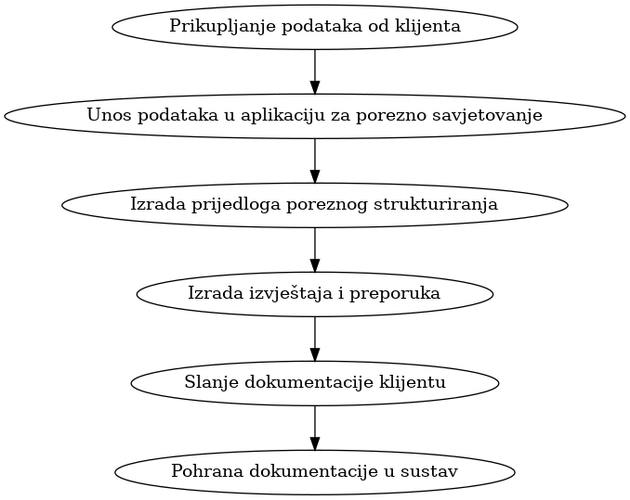
...

PDV strukturiranje
...
 | Dodjela u kategoriju | Kategorija utječe na ispitanike
 | IDENTIFIKACIJA | Osoba
 | IDENTIFIKACIJA | Osoba
 | KONTAKTNI PODACI | Osoba
 | RADNI PODACI | Osoba
 | PRAVNI PODACI | Osoba
 | FINANCIJSKI PODACI | Osoba
 | PRAVNI PODACI | Osoba
 | PRAVNI PODACI | Osoba
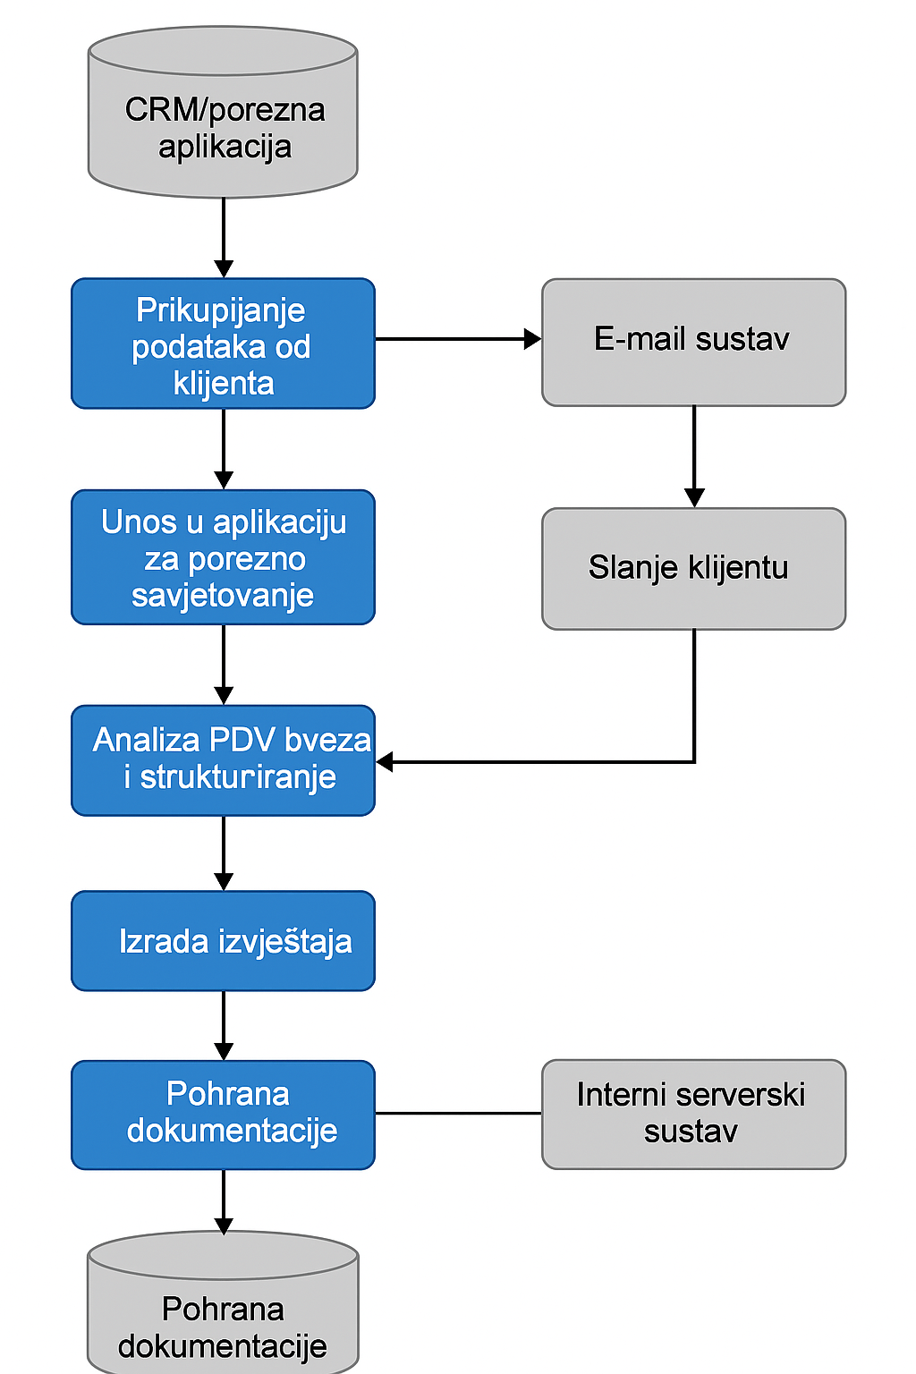
...
Integritet
Normalan
...

